Dokumentation
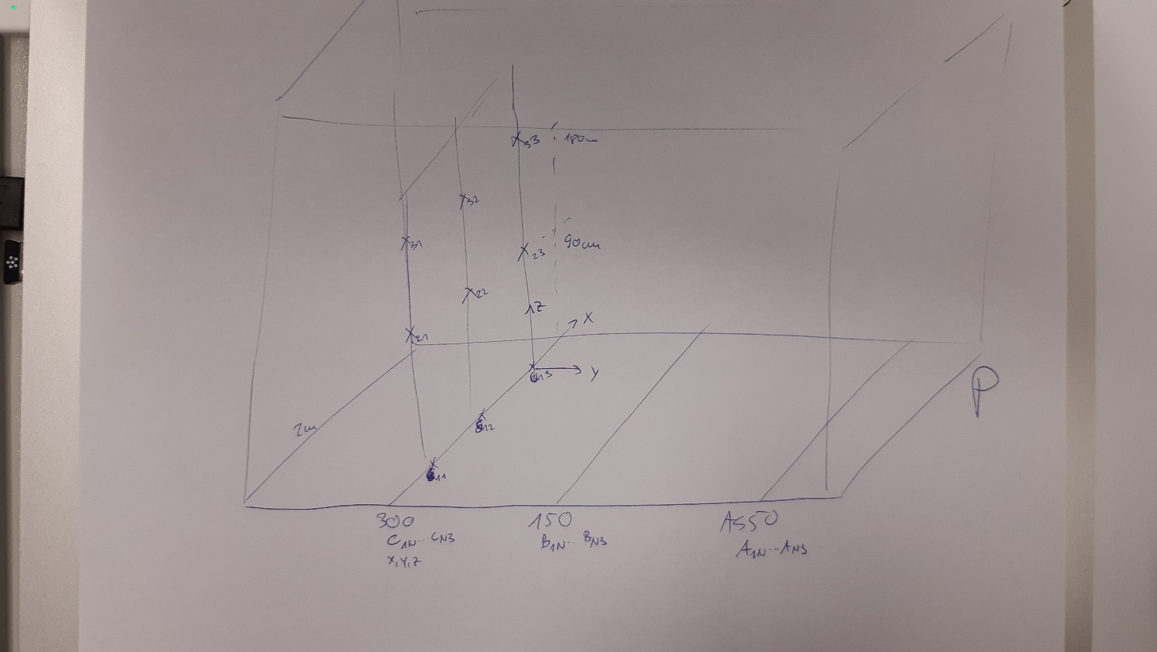
Fragestellung: | Messung der Strömung im Messraum in Anwesenheit eines normal atmenden Probanden ohne MNS als Referenz zum Ausschluss einer vorhandenen Grundströmung
Datum | 2020-10-04 | 16 Uhr-17 Uhr
Messgerät | Testo 405i | Sampling-Zeit pro Punkt 1s
Messdauer | 20 Messungen pro Punkt und Richtung im Raum

Temperatur | 23,7°C
Rel. Luftfeuchte | 37%

Proband in Messraum anwesend, kein MNS

Messpunkte | A | Messebene 50 cm Aerosolspektrometer 1
 | B | Messebene 150 cm Aerosolspektrometer 2
 | C | Messebene 300 cm Aerosolspektrometer 3

